Sheet1
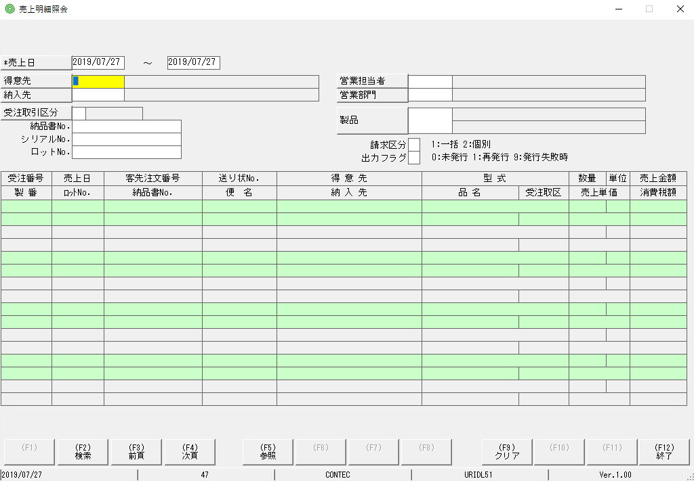

bấm Hotkey F5

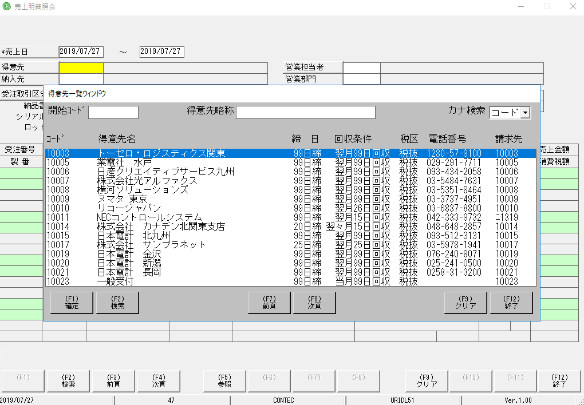

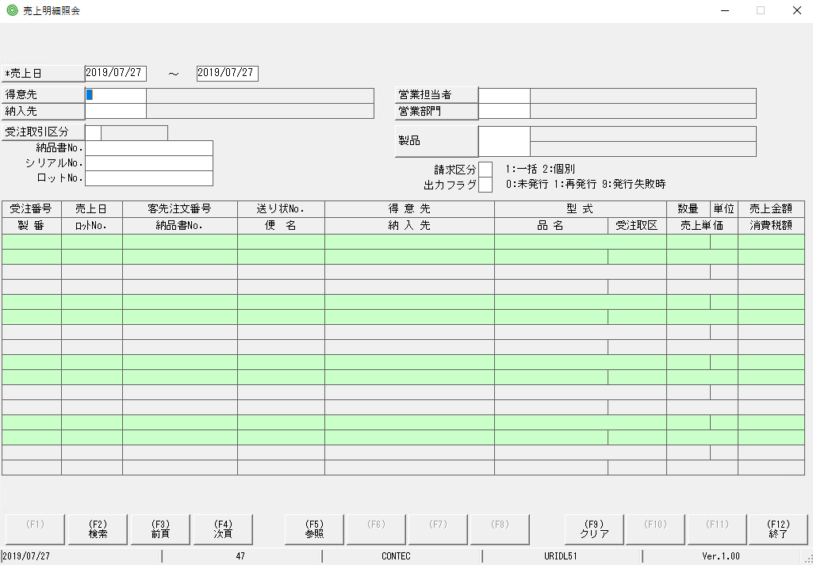

focus màu vàng đã bị mất so với MH ban đầu

他の項目（「納入先」「受注取引区分」「営業部門」「製品」）も同じ状態になっている

Sheet2
có số 0 và ko có số 0 đằng trước sẽ cho ra kết quả search khác nhau

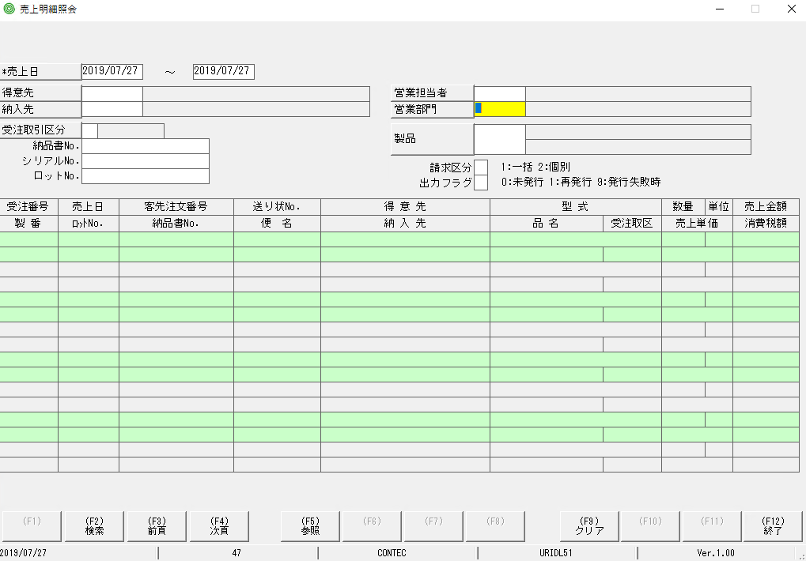

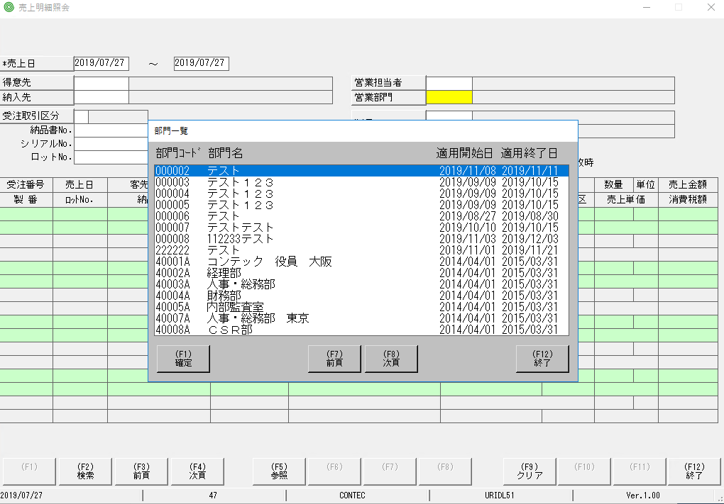

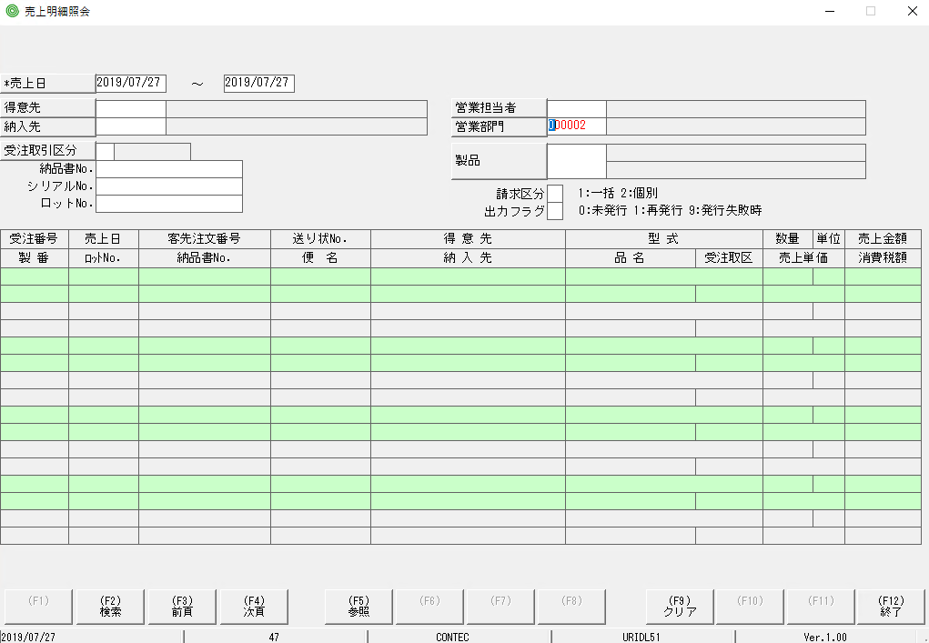

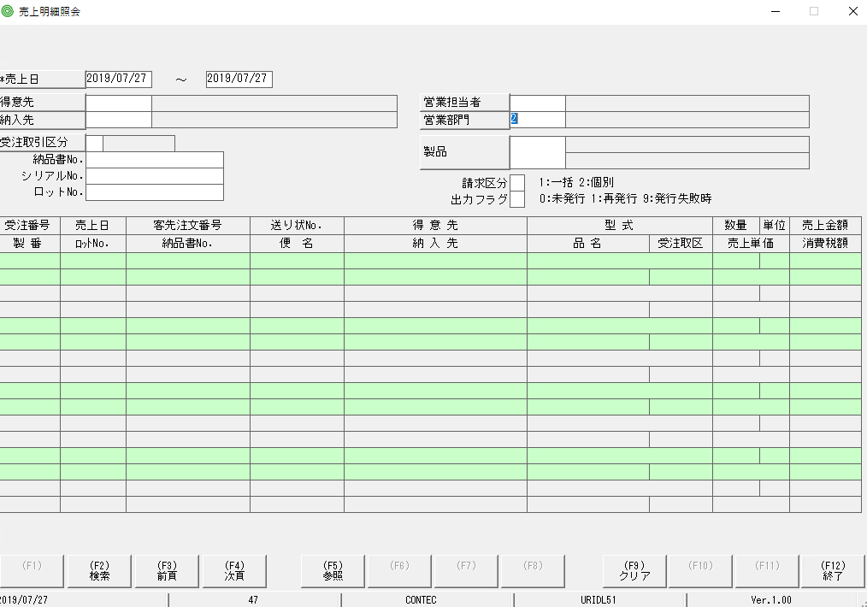

hiện chỗ này là [00002] hay [2] khi bấm enter đều ko có phản ứng gì

Sheet3
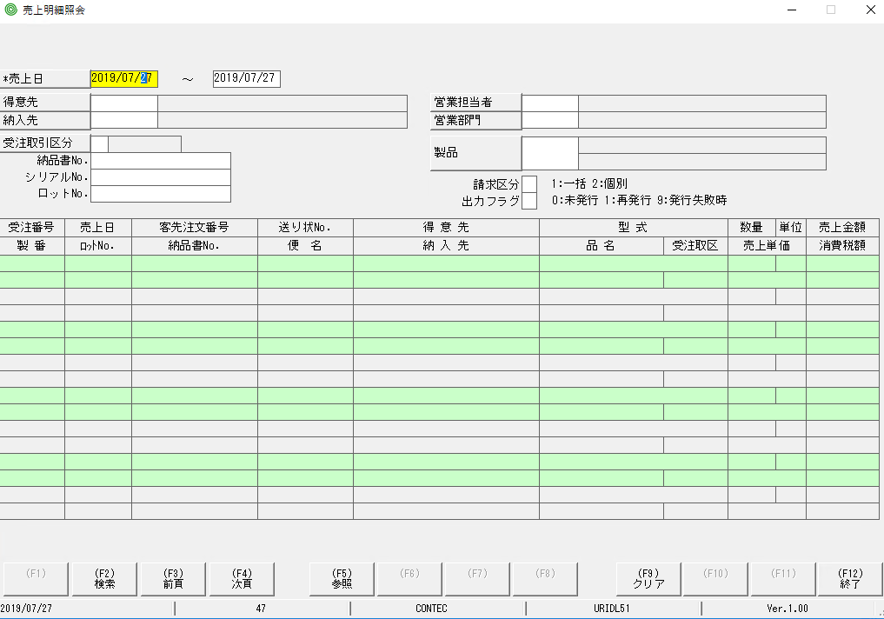

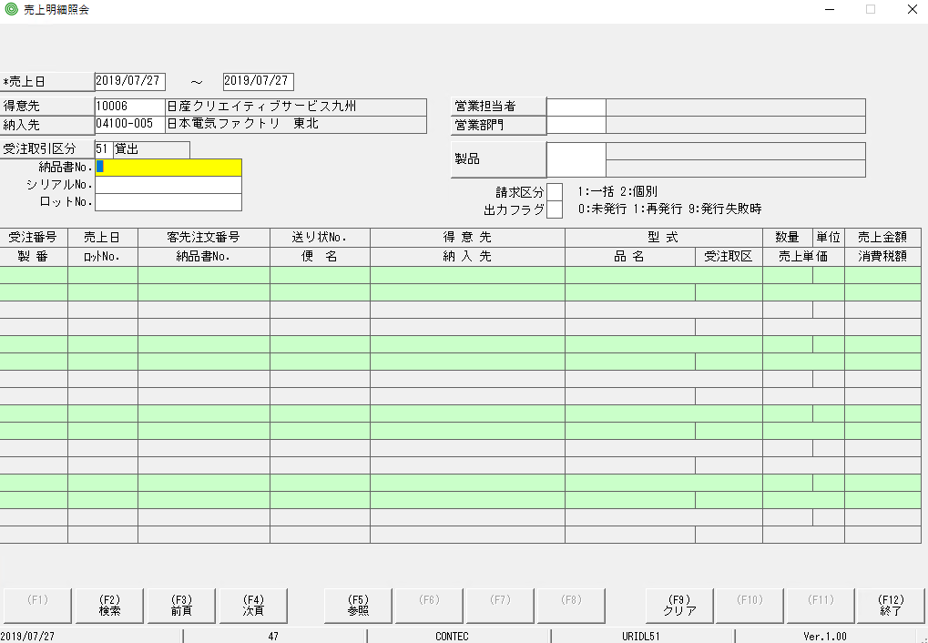

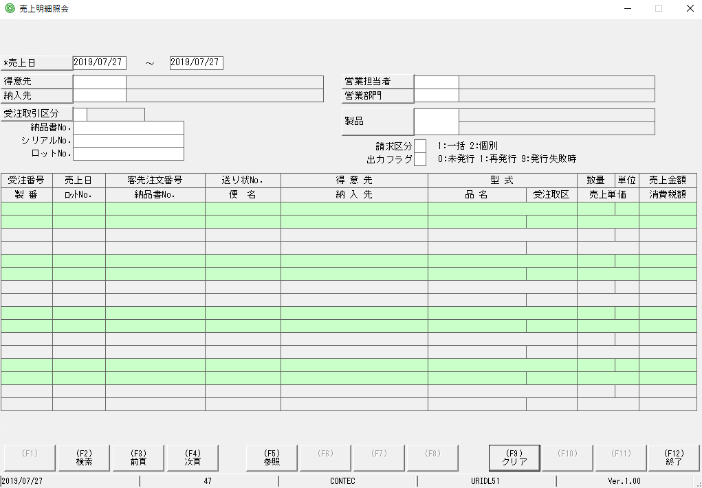
focus màu vàng đã bị mất so với MH ban đầu

